Лист1
№ | Входные данные | Реакция системы | Баг | Начало выполнения задания 14:52 30.03.2024 | Конец выполнения задания 17:19 30.03.2024
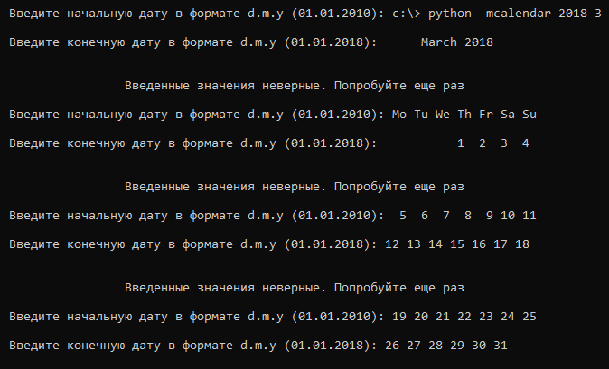
23 | однократный ввод c:\> python -mcalendar 2018 3 |  | Не позволяет ввести методом Ctrl+C, Ctrl+V (копирования) , отрезок кода написанный на pyton
 | March 2018
 | Mo Tu We Th Fr Sa Su
 | 1 2 3 4
 | 5 6 7 8 9 10 11
 | 12 13 14 15 16 17 18
 | 19 20 21 22 23 24 25
 | 26 27 28 29 30 31
26 | 01/01/2010 - 01/01/2014 | Введенные значения неверные. Попробуйте еще раз | Не принимает входные данные разделенные /
32 | lolMiner.exe --algo ETCHASH --pool stratum+tcp://etc.poolbinance.com:1800 --user tolikkosenko99.001 --worker 1060 --devices 1 timeout 10 | 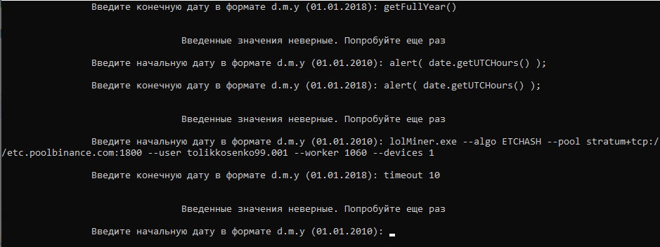 | Не позволяет ввести методом Ctrl+C, Ctrl+V (копирования)
34 | 2011-04-08 12:45:08.064 - 2011-04-08 12:45:08.064 |  | Не позволяет ввести методом Ctrl+C, Ctrl+V (копирования)
35 | $date = 1418372345; // echo date('d.m.Y', $date); // 12.12.2014 echo date('H:i:s', $date); // 11:19:05 echo date('H:i', $date); // 11:19 echo date('t', $date); // 31 echo date('z', $date); // 345 echo date('l dS \of F Y h:i:s A', $date); // | 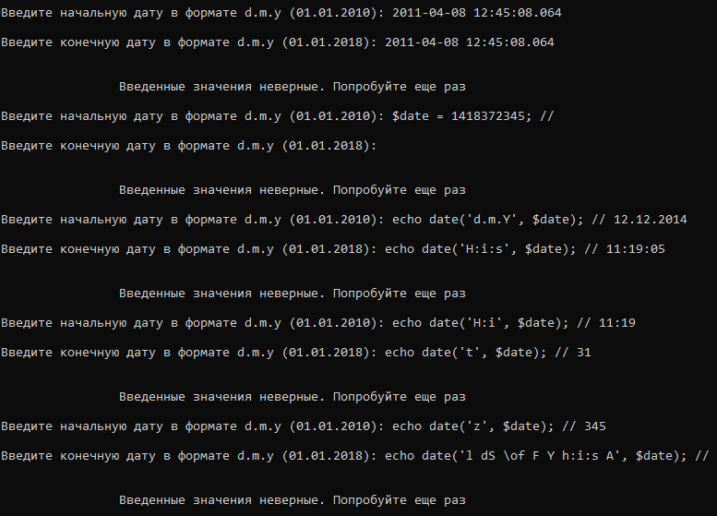 | Не позволяет ввести методом Ctrl+C, Ctrl+V (копирования)
36 | 1012010-01012018 | Введенные значения неверные. Попробуйте еще раз | Не принимает входные данные без точек
37 | 01,01,2010 - 01,01,2018 | Введенные значения неверные. Попробуйте еще раз | Не принимает входные данные разделенные ,
39 | 2011-04-08 12:45:08.064 - 2011-04-08 12:45:08.120 | Введенные значения неверные. Попробуйте еще раз | При релевантных данных программа выводит дату с точностью до миллисекунд, но при вводе таких же данных не работает

